AMASADORA - SSD130D
MAQUINARIAS Y HERRAMIENTAS
EQUIPO: AMASADORA DOBLE Z
MARCA |  | 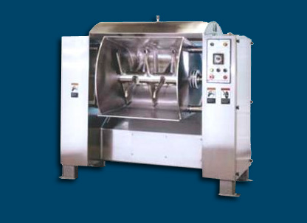
MODELO | AMASADORA HORIZONTAL TIPO Z
ORIGEN | Argentina
PROVEDOOR | Maquina panadera
MATERIAL | Acero inoxidable
ANCHO | 1200mm
LARGO | 1400mm
ALTO | 1800mm
PESO | 1400 kg
POTENCIA
VOLTAJE
VELOCIDAD DEL TORNILLO
CAPACIDAD DE CARGA | 130 kg
PRECIO (VENTA) | $13,000,000.00

HORNO ROTATIVO - SIGMA B-7090
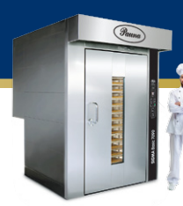
MAQUINARIAS Y HERRAMIENTAS
EQUIPO: HORNO ROTATIVO
MARCA | Pauna
MODELO | SIGMA B-7090
ORIGEN | Argentina
PROVEDOOR | Pauna S.A.
MATERIAL | Acero inoxidable
ANCHO | 1600 mm
LARGO | 1950 mm
ALTO | 2550 mm
PESO | 1130 kg
FUENTE DE ALIMENTACIÓN | Gas o Gasoil
POTENCIA | 2,5 HP / 1,84 Kw
MEDIDA BANDEJA | 700 x 900 mm
CANTIDAD DE BANDEJAS | 15 / 18 / 20 unidades
SUPERFICIE DE COCCIÓN | 9,45 m2
POTENCIA CALÓRICA | 70000 kcal
MEDIDA MÍNIMA DE ACCESO | 1300 mm
PRECIO (VENTA) | $25,000,000.00

BATIDORA - BR100B
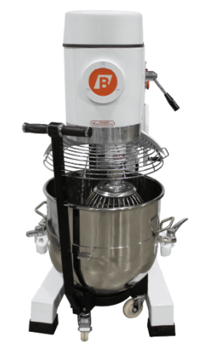
MAQUINARIAS Y HERRAMIENTAS
EQUIPO: BATIDORA PLANETARIA
MARCA | Brunetti Hermanos
MODELO | BR100B
ORIGEN | Argentina
PROVEDOOR | Brunetti Hermanos
MATERIAL | Acero inoxidable
ANCHO | 750 mm
LARGO | 800 mm
ALTO | 1400 mm
PESO | 390 kg
POTENCIA | 4 kW / 5.3 HP
VELOCIDADES | 74/141/277 RPM
VOLTAJE | 380/50 V/Hz
CAPACIDAD DE CARGA | 100 litros
SISTEMA DE ELEVACIÓN | Manual y asistido para el tacho
PRECIO (VENTA) | $15,000,000.00

DETECTOR DE METALES - VMS-T12
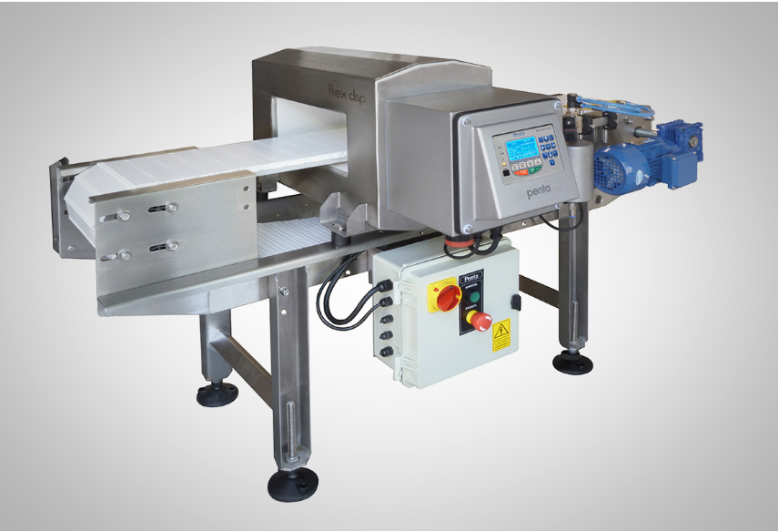
MAQUINARIAS Y HERRAMIENTAS
EQUIPO: DETECTOR DE METALES
MARCA | Penta
MODELO | VMS-T12
ORIGEN | Argentina
PROVEDOOR | Penta
MATERIAL | Acero inoxidable
ANCHO | 200mm
LARGO | 1300 mm
ALTO | 1000 mm
PESO | 220 kg
POTENCIA | 90 W
VELOCIDADES | 30 metros/min
VOLTAJE | 220/50 V/HZ
PRECIO (VENTA) | $3,650,000.00

MÁQUINA DE ENVASO PANES - KL-25
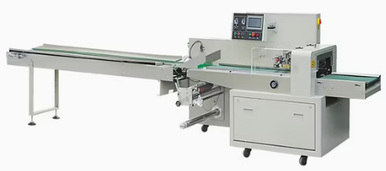
MAQUINARIAS Y HERRAMIENTAS
EQUIPO: MÁQUINA DE ENVASADO PAN Y BUDIN
MARCA | Guangdong Kinghanlong Intelligent Equipment Technology Co., Ltd.
MODELO | KL-250SZ
ORIGEN | China
PROVEDOOR | Guangdong Kinghanlong Intelligent Equipment Technology Co., Ltd.
MATERIAL | Acero inoxidable 304
ANCHO | 370 mm
LARGO | 3920 mm
ALTO | 1320 mm
PESO | 450 kg
POTENCIA | 3 kw
VELOCIDAD | 60 bolsas/minuto
VOLTAJE | 220/50 V/HZ
PRECIO (VENTA) | $7,250,000.00

CORTADORA DE PANES - ACE-31G
MAQUINARIAS Y HERRAMIENTAS
EQUIPO: REBANADORA DE PAN
MARCA | Brito | 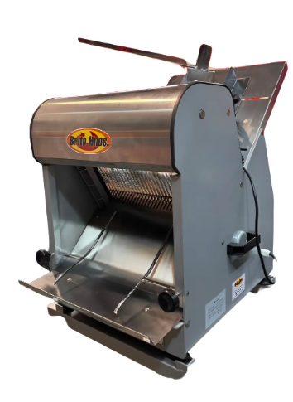
MODELO | RB-37H
ORIGEN | Argentina |  | https://robertonesrl.com.ar/producto/rebanadora-de-pan-sms30/
PROVEDOOR | Brito |  | https://www.mercadolibre.com.ar/rebanadora-pan-lactal-industrial-electrica-brito/p/MLA2082668407#polycard_client=search-desktop&be_origin=backend&search_layout=grid&position=13&type=product&tracking_id=35acb690-667d-493d-87ab-6473c3e7e7e5&wid=MLA1806508269&sid=search
MATERIAL | Acero inoxidable |  | https://www.mercadolibre.com.ar/rebanadora-pan-lactal-industrial-electrica-brito/p/MLA2082668407#polycard_client=search-desktop&be_origin=backend&search_layout=grid&position=13&type=product&tracking_id=35acb690-667d-493d-87ab-6473c3e7e7e5&wid=MLA1806508269&sid=search
ANCHO | 480 mm
LARGO | 500 mm
ALTO | 600 mm
PESO | 15 kg
POTENCIA | 180 w
VOLTAJE | 220/50 V/HZ
VELOCIDAD | 200 piezas/hora
PRECIO (VENTA) | $7,250,000.00

FERMENTADOR NKF - 36RS
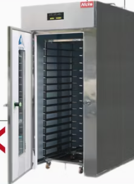
MAQUINARIAS Y HERRAMIENTAS
EQUIPO: FERMENTADOR
MARCA | Nick Technology
MODELO | NKF-36RS
ORIGEN | China
PROVEEDOR | BestBake Machinery Technology (Zhaoqing) Co.,Ltd
MATERIAL | Acero inoxidable
ANCHO | 580 mm
LARGO | 980 mm
ALTO | 2050 mm
PESO | 150 kg
POTENCIA | 1,8 kw
VOLTAJE | 220/50 V/HZ
CAPACIDAD DE BANDEJAS | 18
PRECIO (VENTA) | $3,625,000.00

MÁQUINA DE ENVASADO VERTICAL -
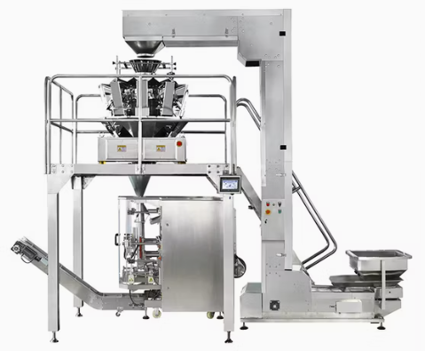
MAQUINARIAS Y HERRAMIENTAS
EQUIPO: MÁQUINA DE ENVASADO VERTICAL
MARCA | ZON PACK
MODELO | ZH-BL-10
ORIGEN | China
PROVEEDOR | Hangzhou Zhongheng Packaging Machinery Co.
MATERIAL | Acero inoxidable
ANCHO | 970 mm
LARGO | 1530 mm
ALTO | 1700 mm
PESO | 1800 kg
POTENCIA | 6,5 kw
VOLTAJE | 220/50 V/HZ
VELOCIDAD | 30-70 bolsas x minuto | Capacidad= | 4.5 | kg/min
PRECIO (VENTA) | $9,000,000.00 |  | 270 | kg/h

HORNO TUNEL GD-BTOM10
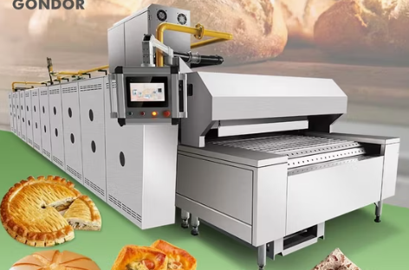
MAQUINARIAS Y HERRAMIENTAS
EQUIPO: HORNO TUNEL
MARCA | Gondor
MODELO | GD-BTOM10
ORIGEN | China
PROVEEDOR | Henan Gondor Machinery Co., Ltd.
MATERIAL | Acero inoxidable
FUENTE DE ALIMENTACIÓN | Electricidad y Gas
TEMPERATURA | 0° - 300° C
ANCHO | 80 cm
LARGO | 20 metros
ALTO | 1700 mm
PESO | -
POTENCIA | 52 KW
VOLTAJE | 380 V
PRECIO (VENTA) | $72,500,000.00

CINTA DE ENFRIAMIENTO
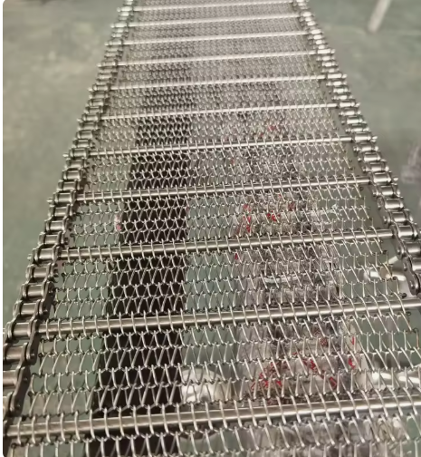
MAQUINARIAS Y HERRAMIENTAS
CINTAS DE ENFRIAMIENTO
MARCA | SHENGDA
ORIGEN | China |  |  | }
PROVEEDOR | Stainless Steel
MATERIAL | Acero Inoxidable
FUENTE DE ALIMENTACIÓN
TEMPERATURA
ANCHO | 1 metro | Superficie = | 40 | m2
LARGO | 40 metros | kg/m2= | 3
POTENCIA |  | Capacidad= | 120 | kg
VOLTAJE |  | Tenfriado | 4'
VELOCIDAD
PRECIO (VENTA) | 35000 x metro

https://spanish.alibaba.com/product-detail/Stainless-Steel-Mesh-Belt-Air-Cooling-1601513036835.html?spm=a2700.7724857.0.0.15816165Yk3P9n

MÁQUINA ROTATIVA RALEM 600
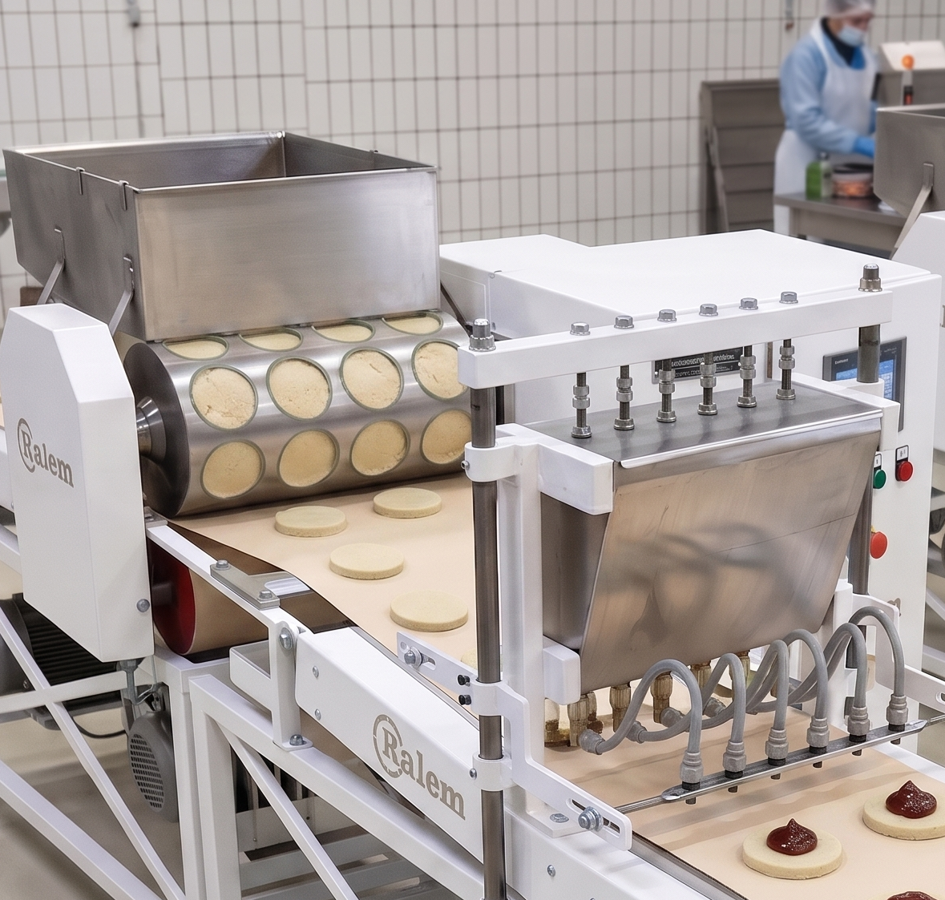
MAQUINARIAS Y HERRAMIENTAS
EQUIPO: MÁQUINA DE MOLDEO ROTATIVO+ PEPERA
MARCA | Ralem
MODELO | Ralem dulcera 600
ORIGEN | Argentina
PROVEDOOR | Ralem
MATERIAL | Acero inoxidable
ALIMENTACIÓN | Electricidad
ANCHO | 60 mm
ALTO | 2020 mm
PESO | 450 kg
POTENCIA | 2,5 kw
VOLTAJE | 220 V
CAPACIDAD DE CARGA | 50 kg
PRECIO (VENTA) | $11,600,000.00

DOSIFICADORA COVETECH
MAQUINARIAS Y HERRAMIENTAS
EQUIPO: DOSIFICADORA
MARCA | Covetech | 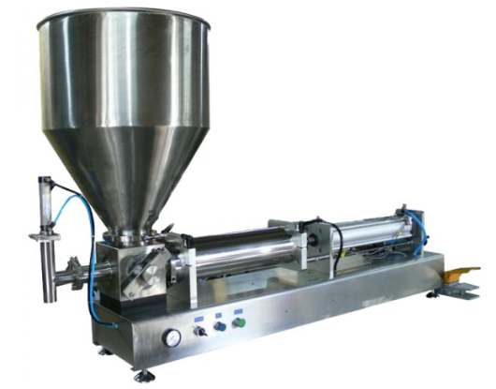
MODELO | MST 150B
ORIGEN | Argentina
PROVEDOOR | Covetech
MATERIAL | Acero inoxidable
ANCHO | 430 mm
LARGO | 510 mm
ALTO | 475 mm
COLUMNA | 800 mm
ALIMENTACIÓN | Entrada 110–240 Vca / salida 15 Vcc 700 mA
POTENCIA | 10 W
CAPACIDAD | 150 kg / 50 g
PESO | 16 kg
PRECIO (VENTA) | $1,500,000.00

BALANZA DE PISO - MST150B
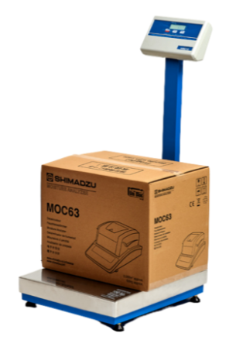
MAQUINARIAS Y HERRAMIENTAS
EQUIPO: BALANZA DE PISO
MARCA | KRETZ
MODELO | MST 150B
ORIGEN | Argentina
PROVEDOOR | KRETZ
MATERIAL | Acero inoxidable
ANCHO | 430 mm
LARGO | 510 mm
ALTO | 475 mm
COLUMNA | 800 mm
ALIMENTACIÓN | Entrada 110–240 Vca / salida 15 Vcc 700 mA
POTENCIA | 10 W
CAPACIDAD | 150 kg / 50 g
PESO | 16 kg
PRECIO (VENTA) | $1,500,000.00

AUTOELEVADOR ELÉCTRICO
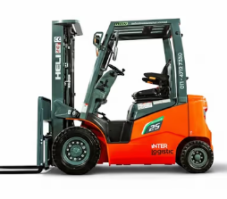
MAQUINARIAS Y HERRAMIENTAS
EQUIPO: AUTOELEVADOR ELÉCTRICO
MARCA | HELI
MODELO | ORME-CMM-16
ORIGEN | China
PROVEDOOR | Interlogistic
MOTOR | Electrico
TRANSMISIÓN | Automática
ANCHO | 1150 mm
LARGO | 3640 mm
ALTO | 2150 mm
PESO | 4050 kg
BATERIA | Litio 80V 202Ah
ALTURA DE CARGA | 3700 mm
CAPACIDAD DE CARGA | 2500 kg
PRECIO (VENTA) | $23,200,000.00

ZORRA HIDRAÚLICA
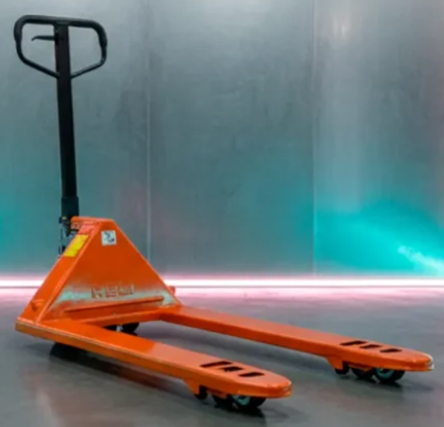
MAQUINARIAS Y HERRAMIENTAS
EQUIPO: ZORRA HIDRAÚLICA
MARCA | HELI
MODELO | BF25
ORIGEN | China
PROVEDOOR | MaquinariasIndependencia
TRANSMISIÓN | Automática
ANCHO | 685 mm
LARGO | 1560 mm
ALTO | 1200 mm
DISTANCIA INTERNA ENTRE UÑAS | 390 mm
CAPACIDAD DE CARGA | 2500 kg
PRECIO (VENTA) | $450,000.00

Carros
MAQUINARIAS Y HERRAMIENTAS
EQUIPO: Carros y chapas
MARCA | 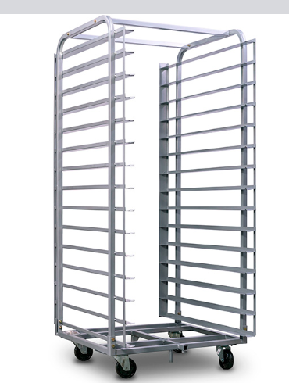
MODELO
ORIGEN
PROVEDOOR |  |  | 15 divisiones 40 x 60 cm
MATERIAL |  | pan x division | 4
ANCHO |  | capacidad | 60
LARGO |  | capacidad en kg | 27
ALTO |  | carros | 2.037037037
COLUMNA
ALIMENTACIÓN
POTENCIA
CAPACIDAD
PESO
PRECIO (VENTA)

